Påmeldingsskjema
Påmelding Rekrutt og Aspirantsamling
Dato: 7. - 8. februar 2026
Sted: Nedre Glomma Turnforening, Tomteveien 25, 1618 Fredrikstad

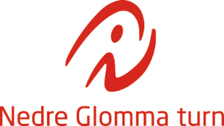
Klubb:
Postadresse:
Kontaktperson:
Epost:
Telefon:
Faktura epost: (dersom annen enn over):

Navn | Fødselsår | Kryss av for aspirant 8-10 år | Kryss av for rekrutt 11-12 år | Kryss av for trener | Bekrefter samtykke på bilde og videotaking av gymnast (sett kryss) | Nivå på gymnast | Andre merknader, f.eks. allergener.

Oppgjør
Hva | Antall gymnaster | À kroner | Sum
Startkontingent pr. deltaker |  | 400 | 0
 | Sum totalt |  | 0

Betal totalsum til konto 1638.23.12329 ved påmelding.
Merk betalingen med klubbnavn og samling 7-8 febr.
Påmelding sendes til: | pamelding@nedreglommaturn.no
Innen: 18 januar 2026

